상품제안서
락앤락 3385 스쿨핏 원터치 이중 잠금 스위치캡 텀블러 510ml | 상품코드: F32669

 |  |  |  |  |  |  | 02-412-0044 | www.easy1.co.kr
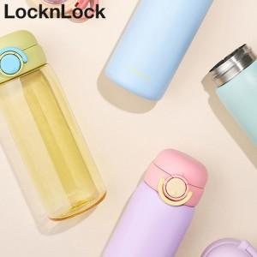

【상세/제작정보】

【인쇄/포장옵션】 | 실크, 레이저, 스티커, 컬러필름인쇄 / 포장지포장

【공급단가】 | 수량 | 32~ | 100~ | 300~ | 500~ | 1,000~
*VAT별도 | 단가 | 22,200원 | 20,800원 | 19,900원 | 19,500원 | 19,200원

【상품 URL】 | https://dev.easy1.co.kr:443/src/goods_detail.php?gdno=32669

